LBT
 | REPORTE FOTOGRÁFICO - Sistema de Energia LBT
Nombre de la Estacion: | HUAYARINGA_ALTA
Nombre de Localidad: | SANTA EULALIA
Fecha: | 07/05/2026 - 07/05/2026
Direccion: | CENTRO POBLADO HUAYARINGA ALTA
ID site: | LI5239
CRQ: | CRQ000000063427
Sticker Año mantenimiento |  |  | Letrero de Localidad beneficiaria o GPS
 |  |  | 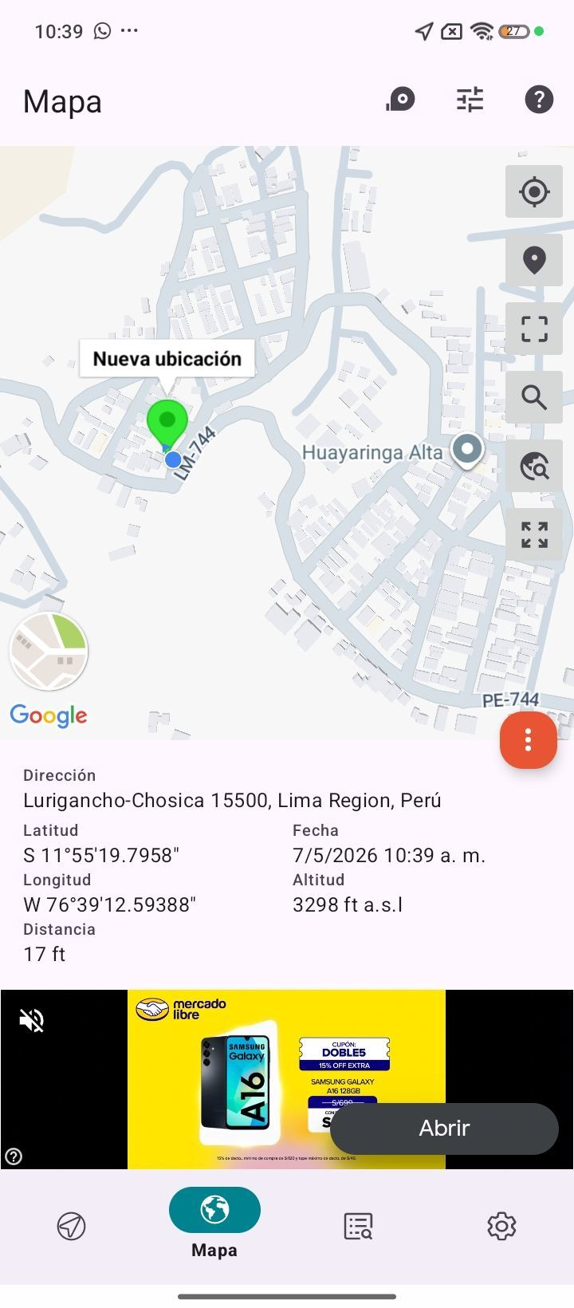

LIMPIEZA Y AJUSTE DEL TRANSFORMADOR (E/R): (DE CORRESPONDER)
ANTES |  | DURANTE |  | DESPUES

LIMPIEZA Y MEDICION DE AISLAMIENTO DE CONDUCTOR
ANTES |  | DURANTE |  | DESPUES
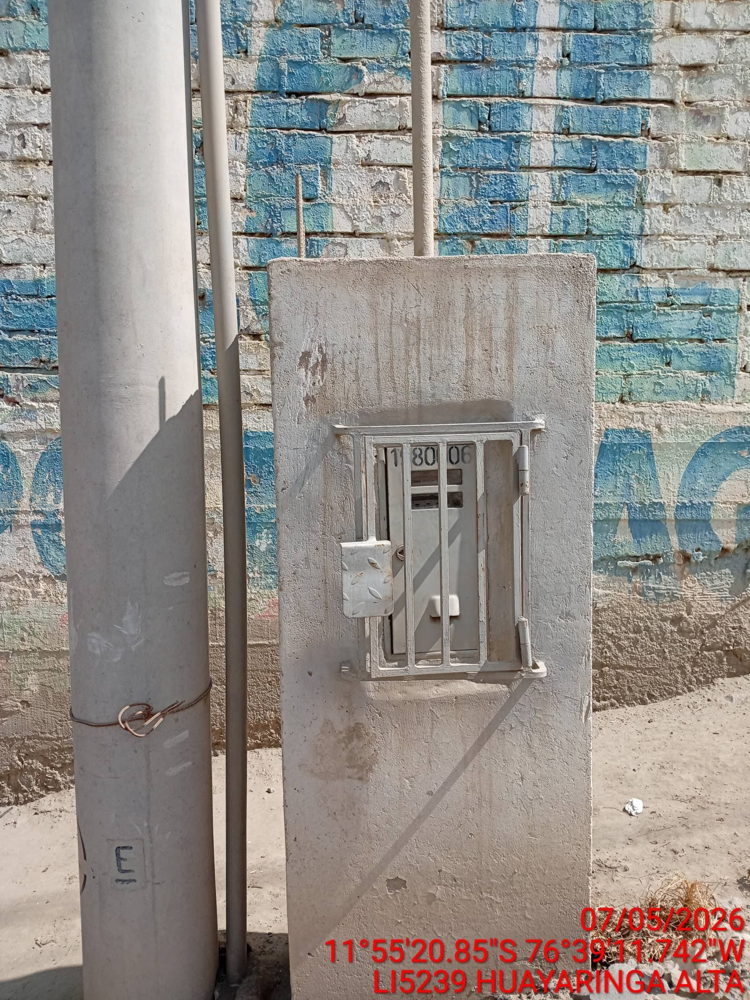 |  | 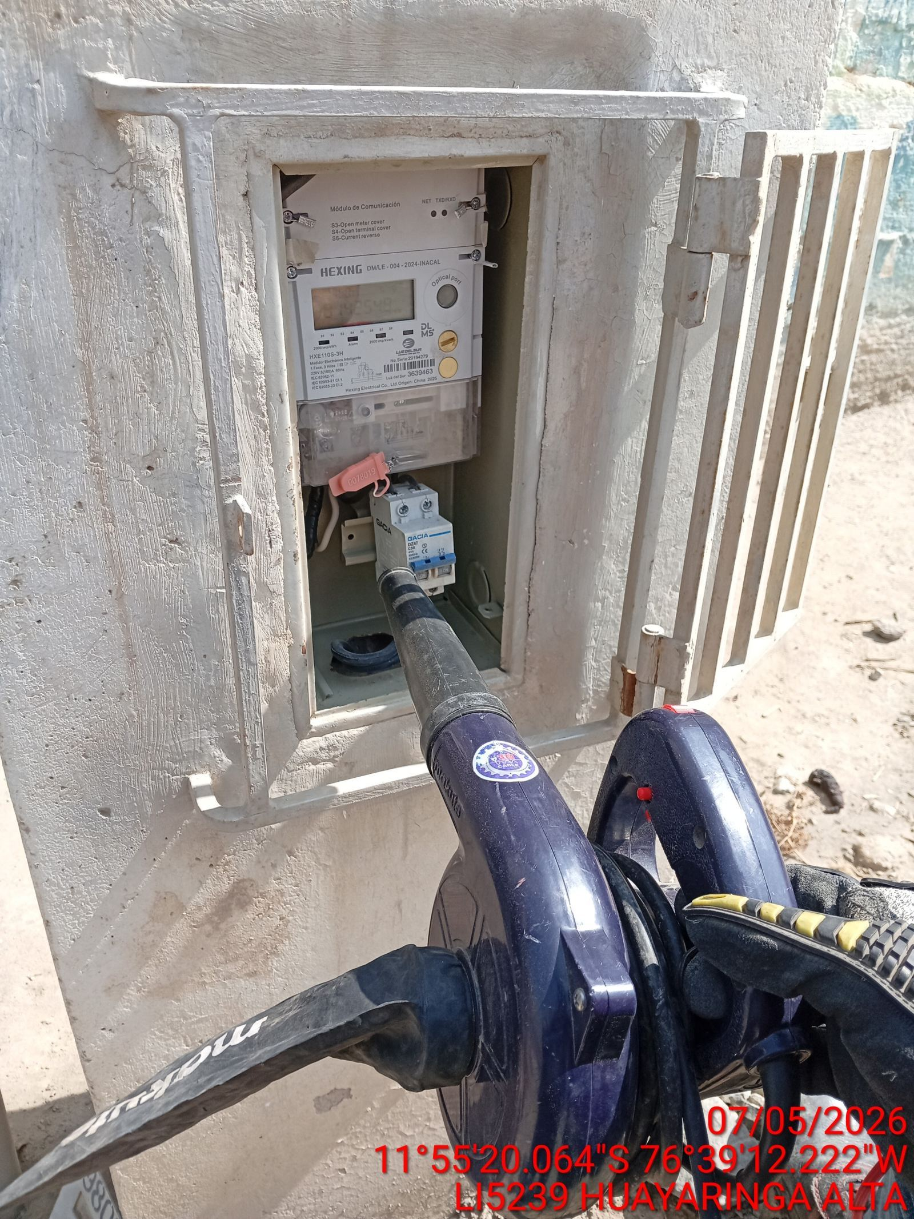 |  | 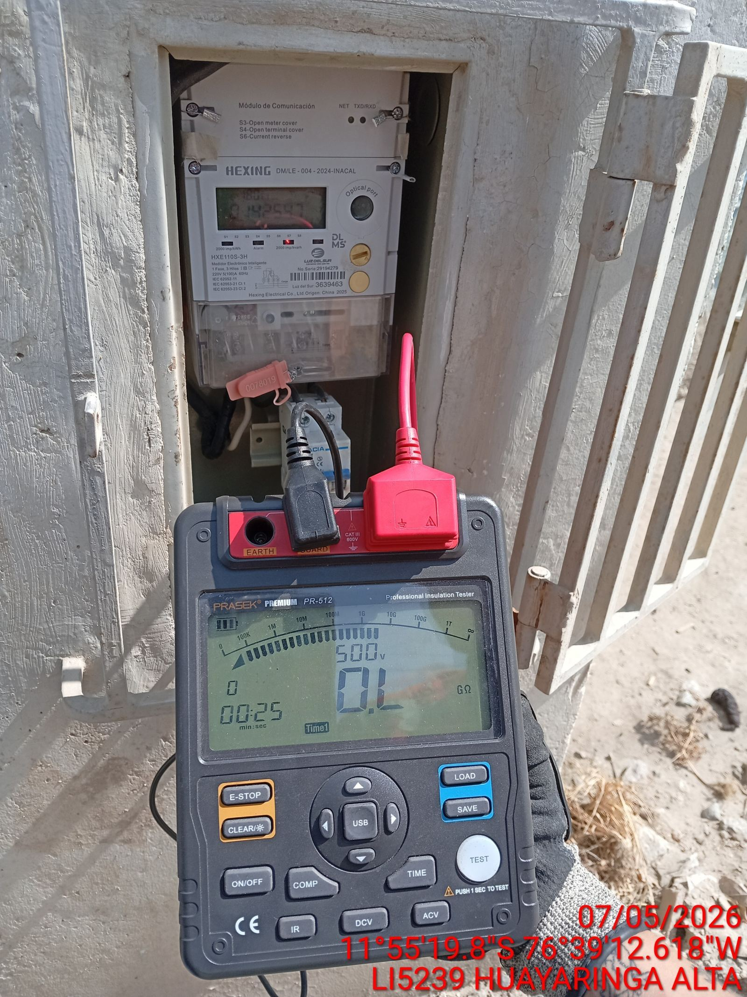

MEDICION Y MANTENIMIENTO DE SPAT EN TRANSFORMADOR (E/R): (DE CORRESPONDER)
ANTES |  | DURANTE |  | DESPUES

